Graafik1
Ülesanne:
1. Sisestada väärtused a,b ja n
2. Arvutada h: h=(b - a) / n
3. Moodustada tabel järgmiste veergudega:
a) argumendi väärtused x: a-st kuni b-ni, sammuga h, kui on antud jaotiste arv n
b) y-väärtused c) z-väärtused
4. Joonistada graafik (mõlemad funktsioonid). Kujundus vt Graafiku1 näide
Valige erinevad argumentide väärtused ja jälgige muudatusi
Kasutada nimed
a | b | n | h
-3 | 5 | 20 | 0.4

x | y | z
-3.000 | 3.8805 | 3.9000
-2.600 | 2.4056 | 3.6760
-2.200 | 0.0780 | 3.4840
-1.800 | -1.6903 | -8.6000
-1.400 | -1.8267 | -7.8000
-1.000 | -0.2484 | -7.0000
-0.600 | 2.0871 | -6.2000
-0.200 | 3.7632 | -5.4000
0.200 | 0.8232 | -4.6000
0.600 | 2.8692 | -3.8000
1.000 | -1.2944 | -3.0000
1.400 | -6.3579 | -2.2000
1.800 | -5.8638 | -1.4000
2.200 | -0.4423 | -2.8548
2.600 | 2.9927 | -2.6504
3.000 | 0.0606 | -0.8382
3.400 | -5.4994 | 1.4823
3.800 | -6.5966 | 2.9038
4.200 | -1.8319 | 2.5638
4.600 | 2.7185 | 0.6687
5.000 | 1.2514 | -1.6321

Graafiku1 näide
a | b | n | h
-5 | 5 | 20 | 0.5

x | y | z
-5.00 | -1.5172 | 5.5000
-4.50 | -1.7334 | 5.0250
-4.00 | 0.5635 | 4.6000
-3.50 | 3.2617 | 4.2250
-3.00 | 3.8805 | 3.9000
-2.50 | 1.8510 | 3.6250
-2.00 | -0.9609 | -9.0000
-1.50 | -1.9700 | -8.0000
-1.00 | -0.2484 | -7.0000
-0.50 | 2.6209 | -6.0000
0.00 | 4.0000 | -5.0000
0.50 | 2.9875 | -4.0000
1.00 | -1.2944 | -3.0000
1.50 | -6.8877 | -2.0000
2.00 | -3.3971 | -1.0000
2.50 | 2.6900 | -2.8768
3.00 | 0.0606 | -0.8382
3.50 | -6.3985 | 1.9710
4.00 | -4.6829 | 2.9681
4.50 | 2.0189 | 1.2364
5.00 | 1.2514 | -1.6321

Graafik 2
Ülesanne:
1. Sisestada väärtused a,b ja n
2. Arvutada h: h=(b - a) / n
3. Moodustada tabel järgmiste veergudega.
a) argumendi väärtused x: a-st kuni b-ni, sammuga h, kui on antud jaotiste arv n
b) y-väärtused: y=20ln(x)
4. Joonistada graafik. Kujundus (vt tööleht Graafiku2 näide)
5.Sisestada väärtused aa,bb ja nn
6. Arvutada h: hh=(bb - aa) / nn
7. Moodustada tabel järgmiste veergudega.
a) argumendi väärtused x: aa-st kuni bb-ni, sammuga hh, kui on antud jaotiste arv nn
b) z-väärtused: z=3cos (2x)
8. Lisada selle tabeli andmed esimesele graafikule. Kujundus (vt tööleht Graafiku2 näide)
Valige iga andmeseeria jaoks eraldi andmetelg.
Lisada Polynomial trendijoon y-funktsiooni graafikule
Valige erinevad argumentide väärtused
Graafik 1: y=20ln(x)

Graafik 2: Y=20ln(x) ja z=3cos(2x)
a | b | n | h | aa | bb | nn | hh
0.1 | 2.5 | 24 | 0.1 | -1 | 1 | 14 | 0.143

x | y |  |  | x | z
0.100 | -46.052 |  |  | -1.000 | -1.248
0.200 | -32.189 |  |  | -0.857 | -0.429
0.300 | -24.079 |  |  | -0.714 | 0.425
0.400 | -18.326 |  |  | -0.571 | 1.245
0.500 | -13.863 |  |  | -0.429 | 1.964
0.600 | -10.217 |  |  | -0.286 | 2.523
0.700 | -7.133 |  |  | -0.143 | 2.878
0.800 | -4.463 |  |  | 0.000 | 3.000
0.900 | -2.107 |  |  | 0.143 | 2.878
1.000 | 0.000 |  |  | 0.286 | 2.523
1.100 | 1.906 |  |  | 0.429 | 1.964
1.200 | 3.646 |  |  | 0.571 | 1.245
1.300 | 5.247 |  |  | 0.714 | 0.425
1.400 | 6.729 |  |  | 0.857 | -0.429
1.500 | 8.109 |  |  | 1.000 | -1.248
1.600 | 9.400
1.700 | 10.613
1.800 | 11.756
1.900 | 12.837
2.000 | 13.863
2.100 | 14.839
2.200 | 15.769
2.300 | 16.658
2.400 | 17.509
2.500 | 18.326

Graafiku2 näide
a | b | n | h |  | aa | bb | nn | hh
0.1 | 2.5 | 24 | 0.1 |  | -1 | 1 | 14 | 0.143

Graafik 1: Y=20ln(x)
x | y |  | x | z
0.100 | -46.052 |  | -1.000 | -1.248
0.200 | -32.189 |  | -0.857 | -0.429
0.300 | -24.079 |  | -0.714 | 0.425
0.400 | -18.326 |  | -0.571 | 1.245
0.500 | -13.863 |  | -0.429 | 1.964
0.600 | -10.217 |  | -0.286 | 2.523
0.700 | -7.133 |  | -0.143 | 2.878
0.800 | -4.463 |  | 0.000 | 3.000
0.900 | -2.107 |  | 0.143 | 2.878
1.000 | 0.000 |  | 0.286 | 2.523
1.100 | 1.906 |  | 0.429 | 1.964
1.200 | 3.646 |  | 0.571 | 1.245
1.300 | 5.247 |  | 0.714 | 0.425
1.400 | 6.729 |  | 0.857 | -0.429
1.500 | 8.109 |  | 1.000 | -1.248
Graafik 2: Y=20ln(x) ja Z=Cos(2x)
1.600 | 9.400
1.700 | 10.613
1.800 | 11.756
1.900 | 12.837
2.000 | 13.863
2.100 | 14.839
2.200 | 15.769
2.300 | 16.658
2.400 | 17.509
2.500 | 18.326

Diagramm
Ülesanne:
Joonistada antud risttabeli põhjal diagrammid:
a)tulpdiagramm andmeseeriad ridades
b) sektordiagramm, mis kajastab jahu müüki
Diagrammid paigutada töölehele. Kujundus vt. Diagrammi näide
Sorteerida andmed Tabelis 2 koguse järgi kahanevas järjekorras. Luua ringdiagramm, diagrammi tüüp Pie of Pie.
Müüja / Kaup | jahu | manna | riis | suhkur | Kokku
Kask | 749 | 442 | 665 | 527 | 2383
Paju | 920 | 45 | 45 | 210 | 1220
Saar | 1250 | 110 | 915 | 60 | 2335
Tamm | 300 | 45 |  | 510 | 855
Kokku | 3219 | 642 | 1625 | 1307 | 6793

Toidukaupade müük
 | Kask | Paju | Saar | Tamm
jahu | 749 | 920 | 1250 | 300
manna | 442 | 45 | 110 | 45
riis | 665 | 45 | 915
suhkur | 527 | 210 | 60 | 510
 |  |  |  |  |  | Tabel 2
 |  |  |  |  |  | Kaup | Kogus
 |  |  |  |  |  | Jahu | 200
 |  |  |  |  |  | Manna | 190
 |  |  |  |  |  | Pipar | 30
 |  |  |  |  |  | Riis | 240
 |  |  |  |  |  | Sool | 30
 |  |  |  |  |  | Suhkur | 270
 |  |  |  |  |  | Tatar | 40

Kogus

Jahu müük

Diagrammi_naide
Ülesanne:
Joonistada antud risttabeli põhjal diagrammid:
a)tulpdiagramm andmeseeriad ridades
b) sektordiagramm, mis kajastab jahu müüki
Diagrammid paigutada töölehele. Kujundus vt. Diagrammi näide
Sorteerida andmed Tabelis 2 koguse järgi kahanevas järjekorras. Luua ringdiagramm, diagrammi tüüp Pie of Pie.
Tabel 1. Toidukaupade müük
Müüja / Kaup | jahu | manna | riis | suhkur | Kokku
Kask | 749 | 442 | 665 | 527 | 2383
Paju | 920 | 45 | 45 | 210 | 1220
Saar | 1250 | 110 | 915 | 60 | 2335
Tamm | 300 | 45 |  | 510 | 855
Kokku | 3219 | 642 | 1625 | 1307 | 6793

Tabel 1. Toidukaupade müük
 | Kask | Paju | Saar | Tamm
jahu | 749 | 920 | 1250 | 300
manna | 442 | 45 | 110 | 45
riis | 665 | 45 | 915
suhkur | 527 | 210 | 60 | 510
 |  |  |  |  |  | Tabel 2. Kaupade müügid
 |  |  |  |  |  | Kaup | Kogus
 |  |  |  |  |  | Suhkur | 270
 |  |  |  |  |  | Riis | 240
 |  |  |  |  |  | Jahu | 200
 |  |  |  |  |  | Manna | 190
 |  |  |  |  |  | Tatar | 40
 |  |  |  |  |  | Pipar | 30
 |  |  |  |  |  | Sool | 30

Jahu müük

Fun_tab1_N
Koostada rakendus kahe ühemuutuja funktsiooni y(x) ja z(x) graafikute tegemiseks etteantud vahemikus, valemites kasutades nimesid. Leida ka funktsiooni y minimaalne ja maksimaalne väärtus ja vastavad argumendi (x) väärtused ning funktsiooni z väärtuste aritmeetiline keskmine.
Algandmed
algus - lõigu algus
lõpp - lõigu lõpp
jaotisi - jaotiste arv
samm = (lõpp - algus) / jaotisi
p - arvutuseeskirja muutuse koht
Tulpa x teha valemid nii, et automaatselt tekiksid x-de väärtused vahemikus [algus; lõpp] etteantud sammuga:
x0 = algus, xi = xi-1 + samm
Tulpadesse y ja z kirjutada valemid vastavate funktsioonide väärtuste leidmiseks iga x-i väärtuse korral.
Graafiku tüübiks võtta XY (Scater)

Funktsioonide tabuleerimine ja graafikud.

algus | lõpp | jaotisi | samm | p | ymin | ymax | zkesk
-10 | 10 | 20 | 1 | 2 | -2.94 | 2.73 | -0.21

x | y | z
-10 | -0.84 | -2.66
-9 | 0.42 | -2.74
-8 | -0.55 | 4.94
-7 | -2.69 | -1.38
-6 | -2.25 | -3.80
-5 | 0.34 | 4.54
Funktsioonid y ja z
-4 | 1.14 | 0.02
-3 | -0.18 | -4.56
-2 | 0.00 | 3.77
-1 | 2.22 | 1.42
0 | 2.73 | -4.95
1 | 0.37 | 2.70
2 | -1.23 | 2.70
3 | -0.20 | -2.27
4 | 0.35 | -2.88
5 | -1.58 | -0.84
6 | -2.94 | 1.97
7 | -1.16 | 2.97
8 | 1.07 | 1.24
9 | 0.63 | -1.63
10 | -0.46 | -3.00

Fun_tab1_N_naide
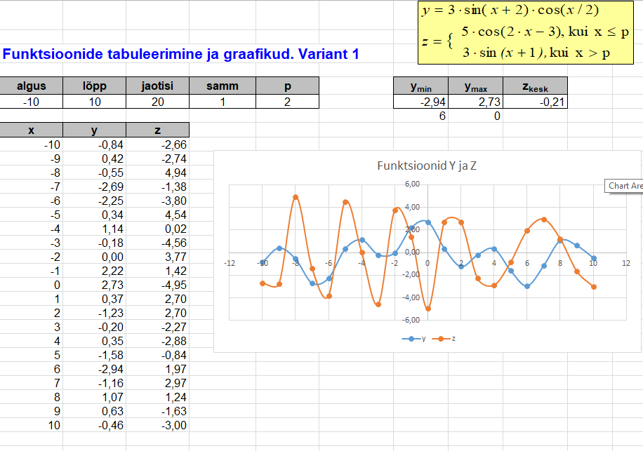

Meeskond
Eesti jalgpallimeeskonna koosseis http://jalgpall.ee/koondis/1/koosseis):
Nimi Sünniaeg
Matvei Igonen 2.10.1996
Sergei Lepmets 5.04.1987
Mihkel Aksalu 7.11.1984
Karol Mets 16.05.1993
Joonas Tamm 2.02.1992
Madis Vihmann 5.10.1995
Ragnar Klavan 30.10.1985
Taijo Teniste 31.01.1988
Gert Kams 25.05.1985
Märten Kuusk 5.04.1996
Artur Pikk 5.03.1993
Ken Kallaste 31.08.1988
Aleksandr Dmitrijev 18.02.1982
Konstantin Vassiljev 16.08.1984
Vladislav Kreida 25.09.1999
Mattias Käit 29.06.1998
Mihkel Ainsalu 8.03.1996
Vlasiy Sinyavskiy 27.11.1996
Frank Liivak 7.07.1996
Henrik Ojamaa 20.05.1991
Erik Sorga 8.07.1999
Sergei Zenjov 20.04.1989
Rauno Sappinen 23.01.1996
Teha sektordiagramm, milles oleks näha jalgpallurite jagunemine
vanusegruppidesse:
20 ja nooremad
21-25
26-30
üle 30
 | Täna | 2024-01-15

Nimi | Sünniaeg | Vanus | Vanusegrupp |  | min | Vanusegrupp | Mitu
Matvei Igonen | 1996-10-02 | 27 | 26-30 | 26-30 | 0 | 20 ja nooremad | 0
Sergei Lepmets | 1987-04-05 | 36 | üle 30 | üle 30 | 21 | 21-25 | 3
Mihkel Aksalu | 1984-11-07 | 39 | üle 30 | üle 30 | 26 | 26-30 | 9
Karol Mets | 1993-05-16 | 30 | 26-30 | üle 30 | 30 | üle 30 | 11
Joonas Tamm | 1992-02-02 | 31 | üle 30 | üle 30
Madis Vihmann | 1995-10-05 | 28 | 26-30 | 26-30
Jalgpallurite jagunemine vanusegruppidesse
Ragnar Klavan | 1985-10-30 | 38 | üle 30 | üle 30
Taijo Teniste | 1988-01-31 | 35 | üle 30 | üle 30
Gert Kams | 1985-05-25 | 38 | üle 30 | üle 30
Märten Kuusk | 1996-04-05 | 27 | 26-30 | 26-30
Artur Pikk | 1993-03-05 | 30 | 26-30 | üle 30
Ken Kallaste | 1988-08-31 | 35 | üle 30 | üle 30
Aleksandr Dmitrijev | 1982-02-18 | 41 | üle 30 | üle 30
Konstantin Vassiljev | 1984-08-16 | 39 | üle 30 | üle 30
Vladislav Kreida | 1999-09-25 | 24 | 21-25 | 21-25
Mattias Käit | 1998-06-29 | 25 | 21-25 | 21-25
Mihkel Ainsalu | 1996-03-08 | 27 | 26-30 | 26-30
Vlasiy Sinyavskiy | 1996-11-27 | 27 | 26-30 | 26-30
Frank Liivak | 1996-07-07 | 27 | 26-30 | 26-30
Henrik Ojamaa | 1991-05-20 | 32 | üle 30 | üle 30
Erik Sorga | 1999-07-08 | 24 | 21-25 | 21-25
Sergei Zenjov | 1989-04-20 | 34 | üle 30 | üle 30
Rauno Sappinen | 1996-01-23 | 27 | 26-30 | 26-30

Row Labels | Loendus kogusummast Vanus
21-25 | 3
26-30 | 9
üle 30 | 11
Grand Total | 23

Meeskond_naide
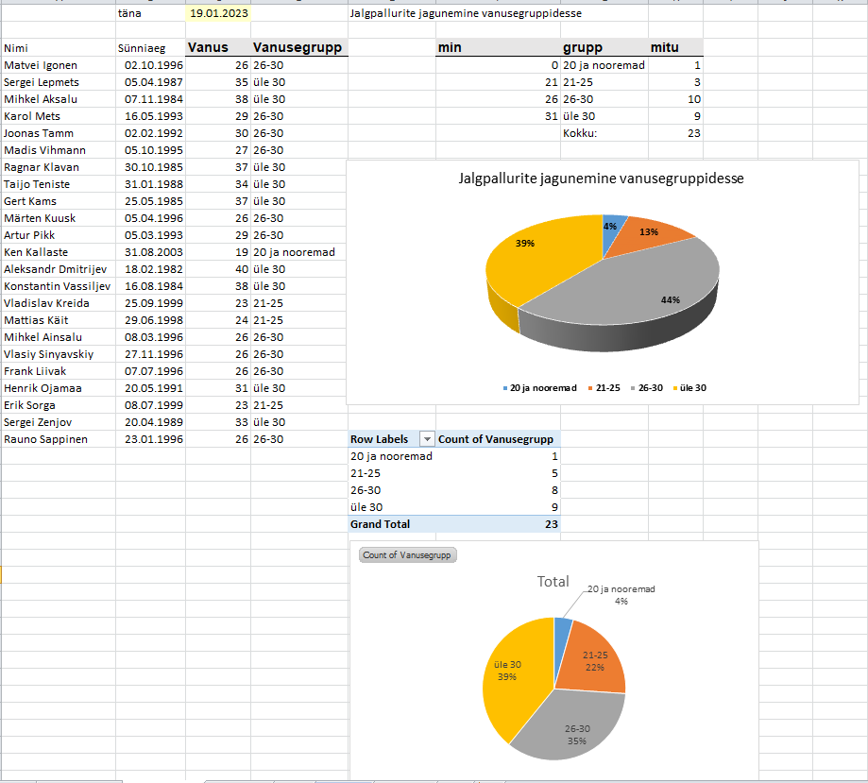
2. Eesti jalgpallimeeskonna koosseis http://jalgpall.ee/koondis/1/koosseis):
Nimi Sünniaeg
Matvei Igonen 2.10.1996
Sergei Lepmets 5.04.1987
Mihkel Aksalu 7.11.1984
Karol Mets 16.05.1993
Joonas Tamm 2.02.1992
Madis Vihmann 5.10.1995
Ragnar Klavan 30.10.1985
Taijo Teniste 31.01.1988
Gert Kams 25.05.1985
Märten Kuusk 5.04.1996
Artur Pikk 5.03.1993
Ken Kallaste 31.08.1988
Aleksandr Dmitrijev 18.02.1982
Konstantin Vassiljev 16.08.1984
Vladislav Kreida 25.09.1999
Mattias Käit 29.06.1998
Mihkel Ainsalu 8.03.1996
Vlasiy Sinyavskiy 27.11.1996
Frank Liivak 7.07.1996
Henrik Ojamaa 20.05.1991
Erik Sorga 8.07.1999
Sergei Zenjov 20.04.1989
Rauno Sappinen 23.01.1996
Teha sektordiagramm, milles oleks näha jalgpallurite jagunemine
vanusegruppidesse:
20 ja nooremad
21-25
26-30
üle 30

Eelarve
 | Ülesanne

 | Saal
 | ridu | 25
 | kohti reas | 20
 | hinnaklasse | 5
 | kohti igas klassis | 100

 | Nädala kalender |  |  | Hinnaklassid
Eelarve | Päevad | Etendus | Liik | 1 | 2 | 3 | 4 | 5 | Kokku
 | Esmaspäev | Kontsert | Muu zhanr | 160 | 140 | 120 | 80 | 60 | 560
 | Teisipäev | Lõbus lesk | Operett | 180 | 160 | 120 | 80 | 60 | 600
 | Kolmapäev | Luikede järv | Ballett | 250 | 220 | 180 | 120 | 100 | 870
 | Neljapäev | Don Giovanni | Ooper | 280 | 250 | 210 | 140 | 100 | 980
 | Reede | Romeo ja Julia | Ballett | 250 | 220 | 180 | 120 | 100 | 870
 | Laupäev | Don Giovanni | Ooper | 280 | 250 | 210 | 140 | 100 | 980
 | Pühapäev | Tuhkatriinu | Ooper | 280 | 250 | 210 | 140 | 100 | 980

 |  |  | Kokku: | 1680 | 1490 | 1230 | 820 | 620 | 5840
 | Lubatud variatsioon | 20%

Analüüsi tulemiseks on lause:
"liigsuur varieeruvus eelarvest, üle XX protsendi", kui ABS(Eelarve - Tegelik) > Eelarve * Variatsioon
või lause
"Eelarvele piisavalt lähedal, korras" vastasel juhul
XX - antud variatsiooni protsent arvuga. Kui see väärtus muutub, siis see peab muutuma ka vastavas lauses
 | Arvestatav päev | Neljapäev |  |  | Kui päev on Neljapäev, siis
 | Liik | Ooper
Tegelik | Hinnaklassid | Tegelikult ostetud piletite arv | Tegelik käive | Eelarve
 | 5 | 95 | 9500 | 10000
 | 4 | 97 | 13580 | 14000
 | 3 | 80 | 16800 | 21000
 | 2 | 88 | 22000 | 25000
 | 1 | 74 | 20720 | 28000

 |  | Tegelik käive kokku valitud päeval | 82600 | 98000 | Eelarve käive kokku valitud päeval
 |  | Analüüs: | Eelarvele piisavalt lähedal, korras

 | Diagramm peaks olema selline (konkreetsed andmed sõltuvad valitud päevast):

Arve ja Arve_naide
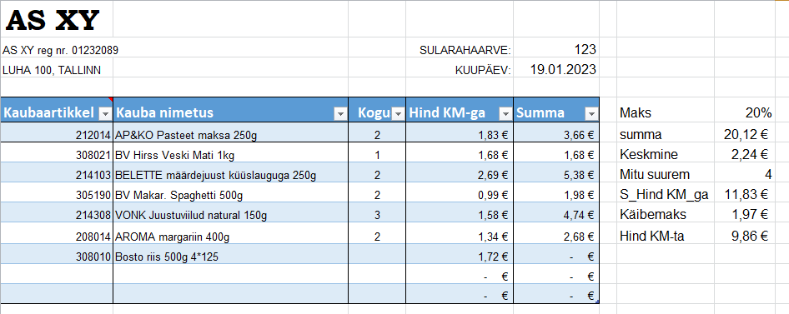
Koostada rakendus arve andmete sisestamiseks ja maksumuse arvutamiseks, kasutades kaupade andmeid töölehel Kaubad.
Tabel määratleda tabeliobjektina.
Tabeli veerud:
- kaubakood (sisestatakse, valideerimine loeteluga)
- kauba nimetus (leida otsingufunktsiooniga kaupade tabelist)
- ostetud kogus (sisestatakse, arv)
- hind käibemaksuga (leida lehelt Kaubad otsingufunktsioonidega)
- maksumus (arvutada kogusest ja hinnast)
Arvutada arve ridade summa ja käibemaks.
Lisada tabelile koondrida (Total row vt Tabeliobj. menüüst) ja häälestada see sobivalt.
Leida arve ridade keskmine maksumus ja mitmel arvel oleval kaubal on keskmisest suurem maksumus.

Kaubaartikkel
Kauba nimetus
Kogus
Hind
Maksumus

Joonistamine
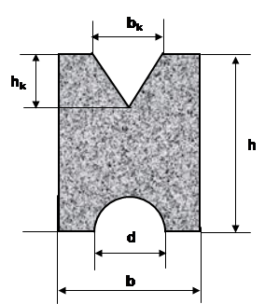
Teege sarnased kujundid ning midagi enda valikul

Curve - kõverjoon

Freeform - vabavorm

 | Kihid

 | Joonistada detail ja selle ristlõige

Konnektorid ja skeemid
Pangaautomaat. PIN koodi kontroll
Lubatud kolm katset
Tehke antud pildi alusel skeem
Pangaautomaat. PIN koodi kontroll
Lubatud kolm katset

Klient
Pangaautomaat
Panga IS

katseid = 0

Sisestab koodi
Küsib PIN-koodi

Loeb koodi ja saadab panka
Kontrollib koodi õigsust

Katseid = katseid +1
vale

katseid = 3
õige

katseid < 3
Väljastab veateate, pakkudes uut võimalust

Teade, et katsete arv on läbi

Valemiredaktor
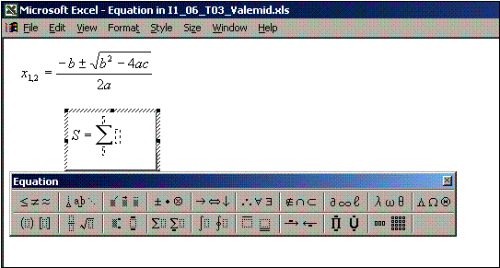

Valemiredaktori abil MS Equation 3.0 luua järgmised valemid:

$$x_{1,2}=\frac{−b±\sqrt{b^{2}−4ac}}{2a}$$

$$\sum_{k−0}^{n}{\frac{\sin{kx}}{k^{3}+5}}$$

$$\left[\begin{matrix}A_{1,1} & A_{1,2} & A_{1,3} \\ A_{2,1} & A_{2,2} & A_{2,3} \\ A_{3,1} & A_{2,3} & A_{3,3}\end{matrix}\right]∙\left\{\begin{matrix}x_{1} \\ x_{2} \\ x_{3}\end{matrix}\right\}=\left\{\begin{matrix}b_{1} \\ b_{2} \\ b_{3}\end{matrix}\right\}$$

F2$=\left\{\begin{aligned}5\sin^{3}2x+3cos\frac{2πx+3}{5} x<2 \\ 5cos\frac{πx}{3}−2\sin{(πx−2)} x≥2\end{aligned}\right.$

